Лист1
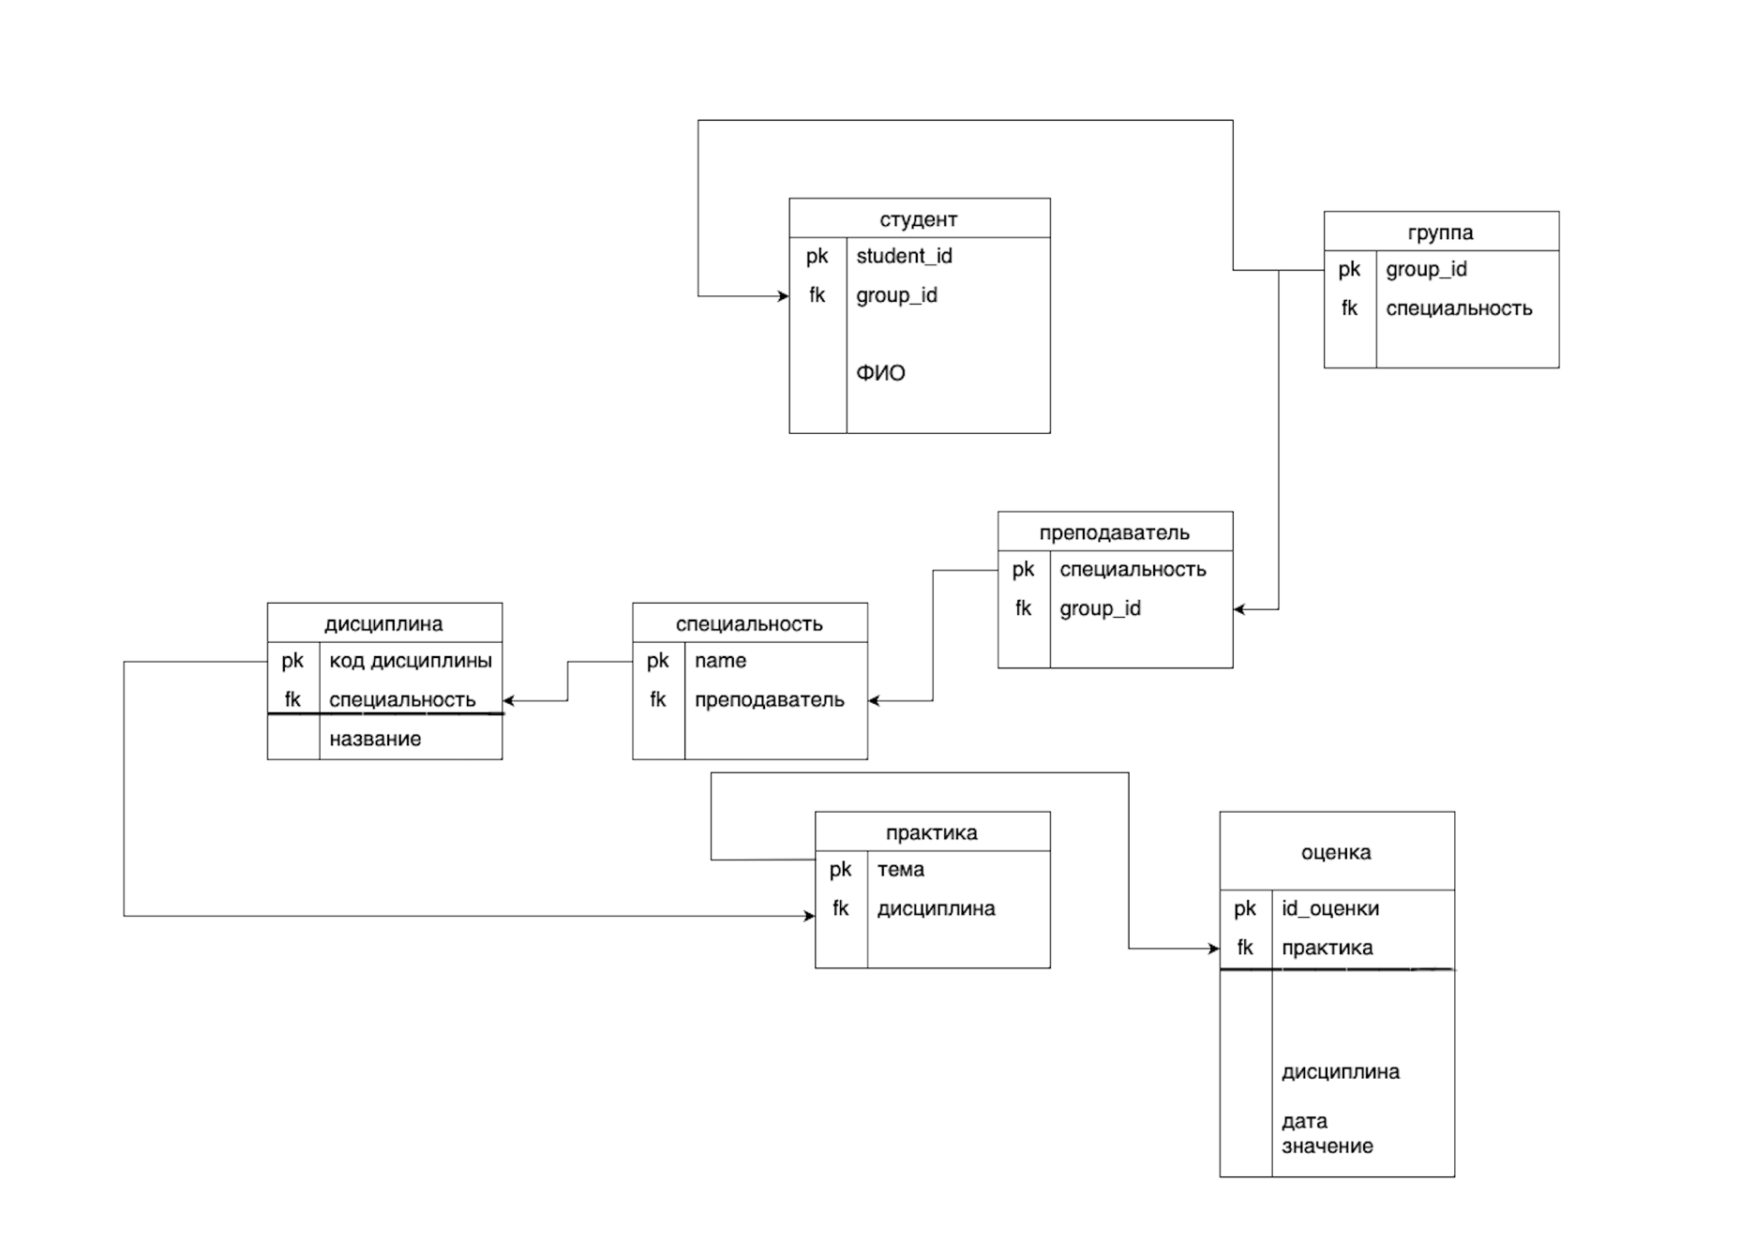
Таблица Студент
Наименование | Тип | Ограничение | индексировано | Not null | авто инкремент | назначение
●student_id | Integer(7) | pk | да | да | да | да

●group_id | Integer(7) | fk | да | да | да | да

●ФИО | Varchar(35) | - | да | да | да | да

Таблица Группа
Наименование | Тип | Ограничение | индексировано | Not null | авто инкремент | назначение
●group_id | Integer(7) | pk | да | да | да | да
●специальность | Varchar(20) | fk | да | да | да | да

Таблица Преподаватель
Наименование | Тип | Ограничение | индексировано | Not null | авто инкремент | назначение
●специальность | Varchar(20) | pk | да | да | да | да
●group_id | Integer(7) | fk | да | да | да | да

Таблица Специальность
Наименование | Тип | Ограничение | индексировано | Not null | авто инкремент | назначение
●name | Varchar(35) | pk | да | да | да | да
●преподаватель | Varchar(35) | fk | да | да | да | да

Таблица Дисциплина
Наименование | Тип | Ограничение | индексировано | Not null | авто инкремент | назначение
●код дисциплины | Integer(7) | pk | да | да | да | да
●специальность | Varchar(20) | fk | да | да | да | да
●название | Varchar(20) | - | да | да | да | да

Таблица Практика
Наименование | Тип | Ограничение | индексировано | Not null | авто инкремент | назначение
●тема | Varchar(20) | pk | да | да | да | да
●дисциплина | Varchar(20) | fk | да | да | да | да

Таблица Оценка
Наименование | Тип | Ограничение | индексировано | Not null | авто инкремент | назначение
●Id_оценки | Integer(7) | pk | да | да | да | да
●практика | Varchar(20) | fk | да | да | да | да
●дисциплина | Varchar(20) | fk | да | да | да | да
●дата | Integer(10) | - | да | да | да | да
●значение | Integer(2) | - | да | да | да | да

 |  |  |  |  |  |  | Снимок экрана 2024-05-15 в 14.44.29
 |  |  |  |  |  |  | Снимок экрана 2024-05-15 в 14.45.35

